caracteristicas
DATOS CONTACTO | GUADALUPE ( ADMINISTRADORA )
COMUNIDAD | CALLE ALMERIA FONDON
DIRECCION | CALLE ALMERIA 15

 | PORTAL
SUELO | SUELO EXTERIOR JUNTA ANCHA NO RUGOSO
REVESTIMIENTOS | MARMOL
ASCENSORES | 1
ESPEJOS Y CRISTALES | PTA METAL PEQUEÑA
PUERTA | ACERO INOX PEQUEÑA , TRANSPARENTE
ELEM. DECORATIVOS | VIGAS EN TECHO ENTRADA
SOPORTAL | PEQUEÑO CON VARIOS PELDAÑOS
OTROS

 | RELLANOS / PASILLOS
PLANTAS | BAJO + 3 PLANTAS BLOQUE 1 Y BAJO + 3 PLANTAS BLOQUE 2 ( + SUBIDA TERRADO COMUN + 2 PL BAJADA )
SUELOS | EXTERIOR JUNTA ANCHA NO RUGOSO
TAMAÑO | BLOQUE A MEDIANOS Y BLOQUE B GRANDES
ELE.TECNICOS | BARANDAS METAL
PTAS CORTAFUEGOS | SI 1 X PLANTA
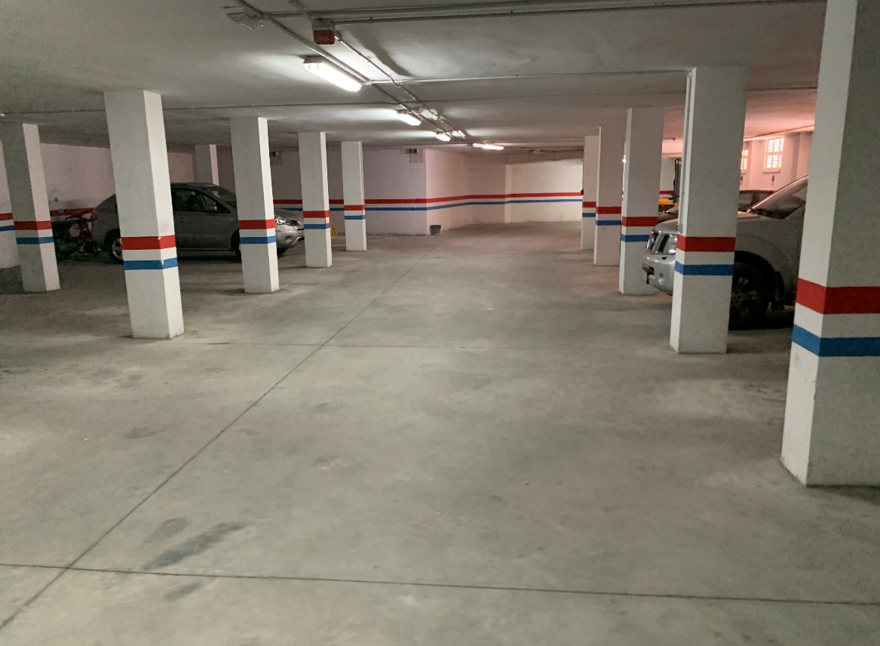
VENTANAS | PASILLOS EXTERIORES ABIERTOS
REVEST. ASCENSORES | no
OTROS | no

 | ESCALERAS
SUELOS | MARMOL BCO
BARANDAS | METAL PASAMANOS MADERA
VENTANAS | 1 X PLANTA ALUMINIO TRANSPARENTES Y CORREDERAS ( LA MUJER PUEDE HACERLAS )
OTROS

 | ACCESOS GARAJE
SUELOS | MARMOL BCO
RELLANOS | 2 MARMOL BCO
PUERTAS | 3
PLANTAS | 2
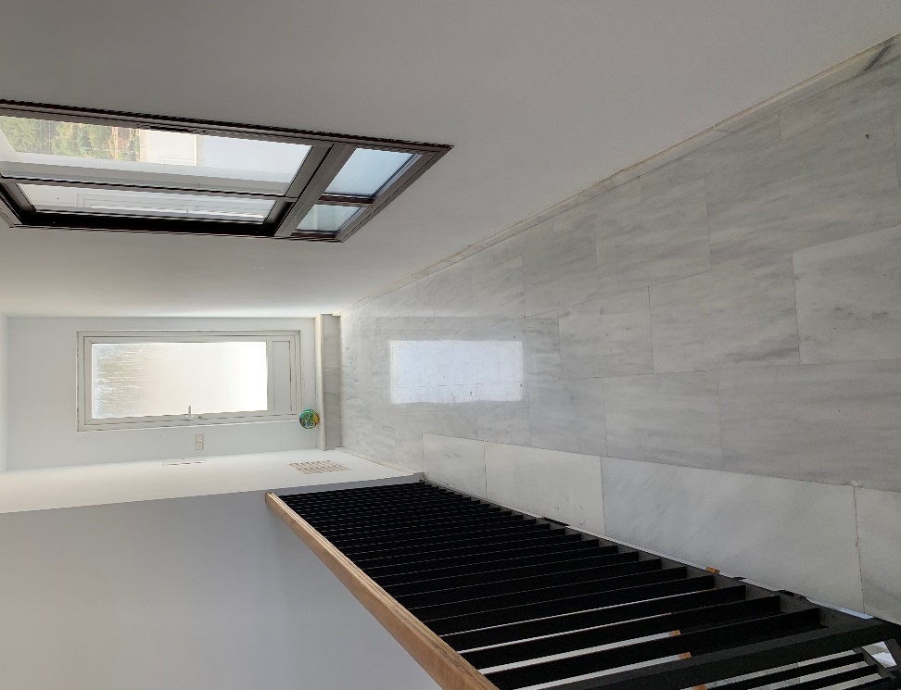
OTROS

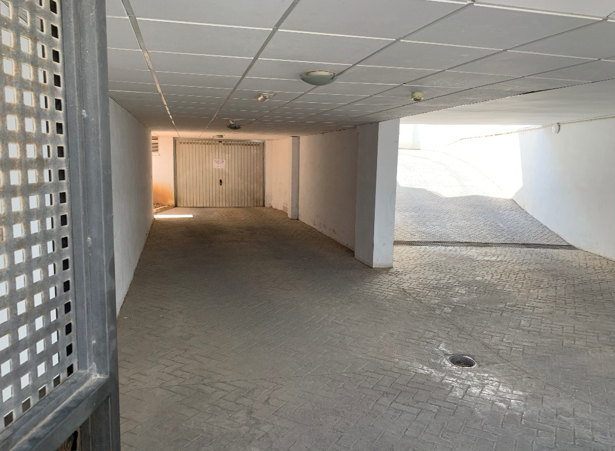
 | GARAJE
PLANTAS | 2
PLAZAS | 25 TOTAL
ESTADO SUELO | LISO SIN PINTAR
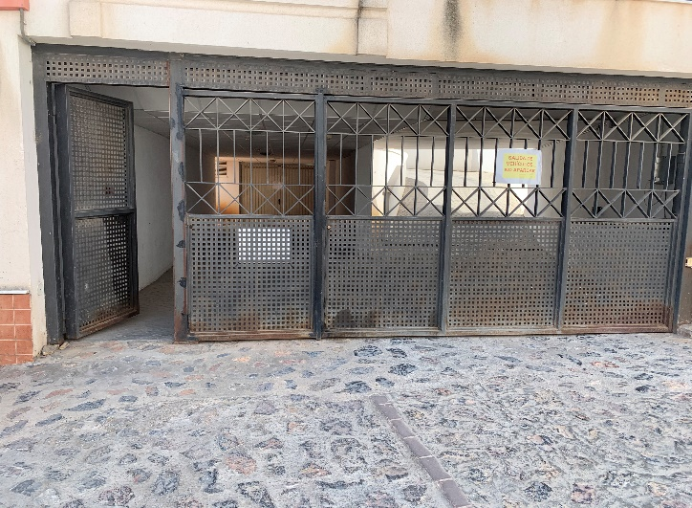
TUBOS | EVACUACION
REJILLA VENTILACION | SI
PUERTA DE ACCESO A VEHICULOS | 2 1 PUERTA DE ACCESO PARA CADA PLANTA Y UNA PUERTA COMUN PARA LAS DOS RAMPAS
RAMPAS | 1 SUBIDA Y UNA BAJADA
REJILLA DESAGUE | SI
OTROS

 | ZONAS COMUNES
TAMAÑO | TERRADO SUELO BLANCO EXTERIOR Y TERRAZAS CON MISMO SUELO . TERRARIOS ACCESIBLES DE GRAVA CON HIERBAS
SUELO | GRES CREMA
ELEM. MOBILIARIO
PUERTAS
